AD変換時間
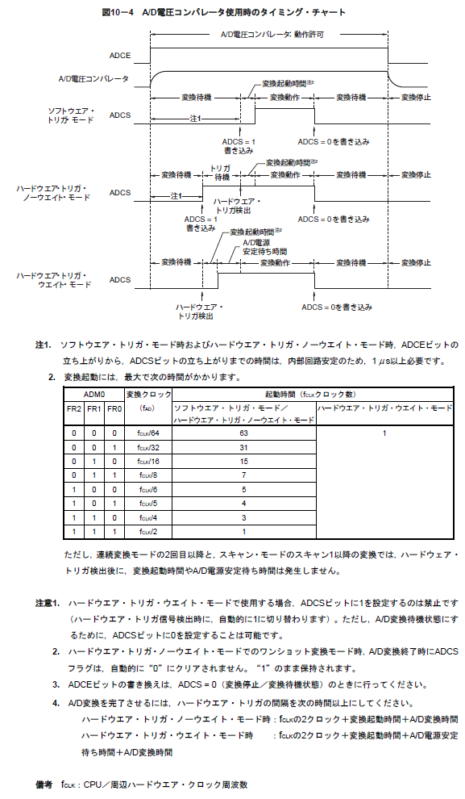
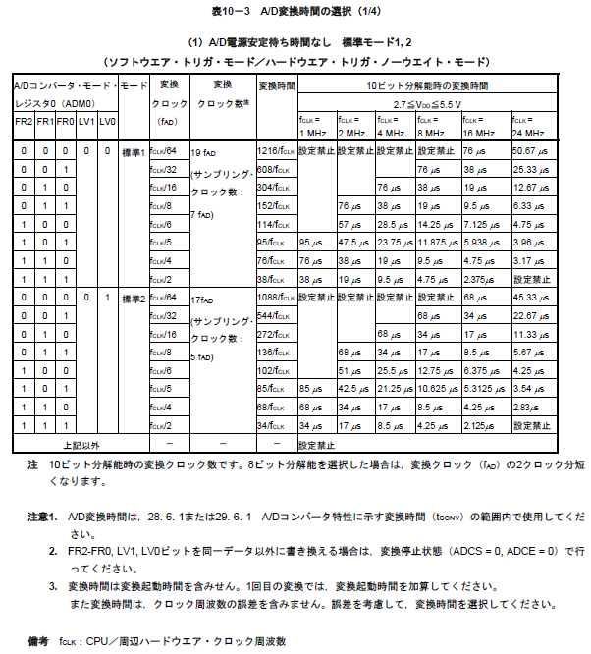
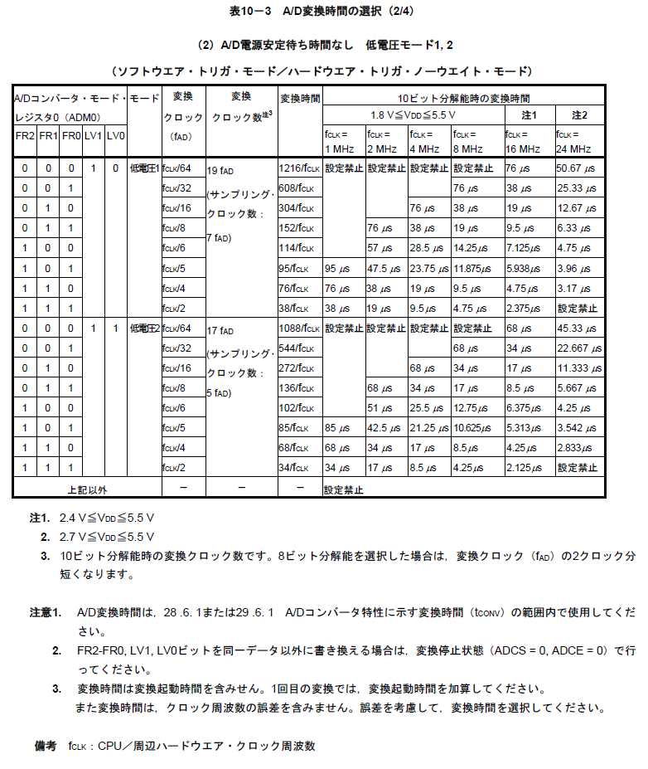
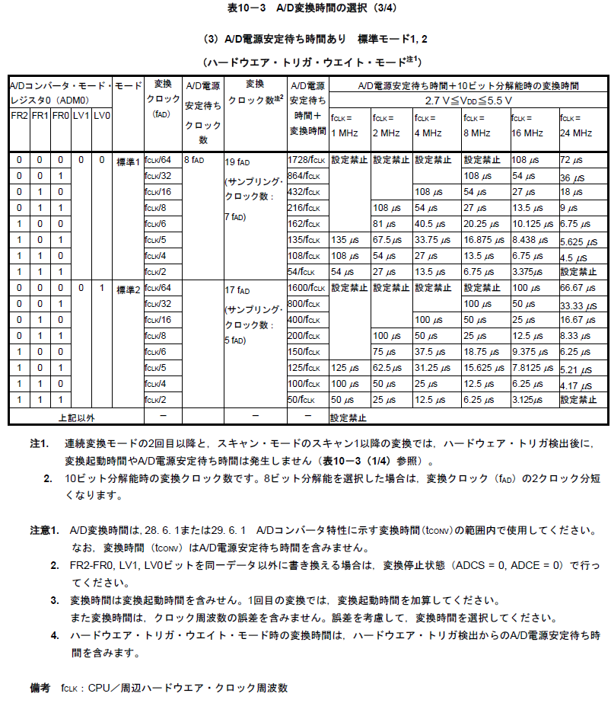
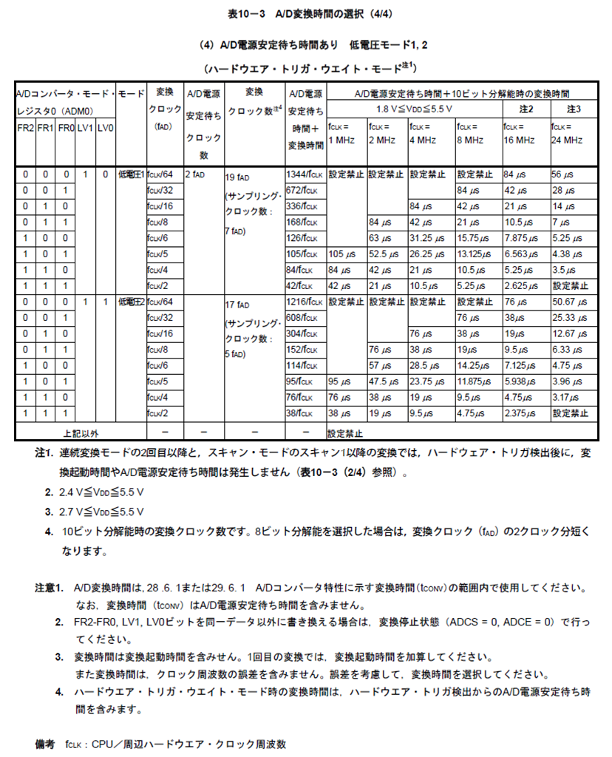
RL78/G12 A/Dコンバータ

◆AD変換時間の影響

 | AD変換の時間はレジスタ設定の「LV0」「LV1」「FR0」「FR1」「FR2」とクロックの影響を受ける。
 | また、モードによって動作が変化する。
 | (設定・モードによる変化の詳細は以下のデータシート添付に記載あり。)

ADCSビット条件
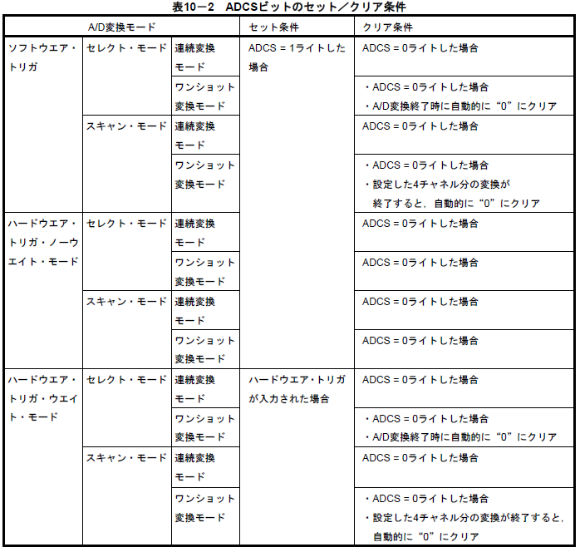
RL78/G12 A/Dコンバータ

◆ADCSビットのセット/クリアの条件 (データシートの表を添付)

 | ADCSビットのセット/クリアの条件はモードによって変化する。
 | そのため、ADCSビットの状態を条件などに利用する場合は、モードの状態確認も必要と思われる。

レジスタ資料添付
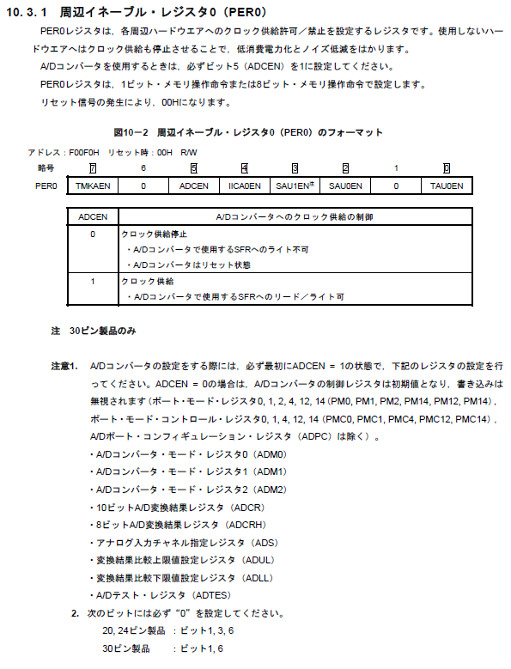
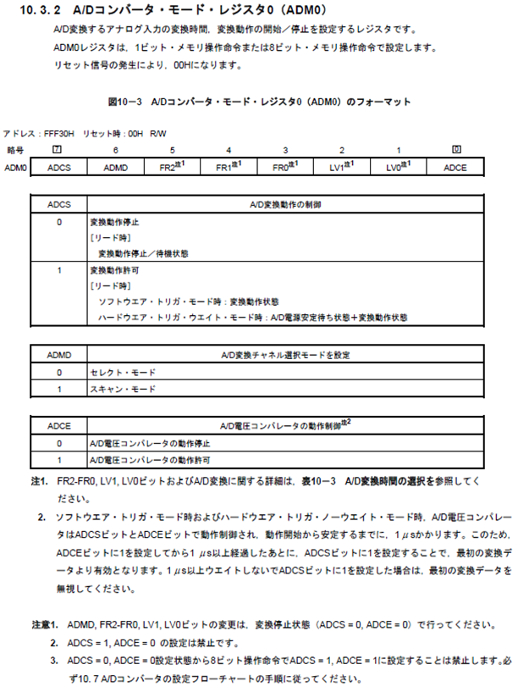
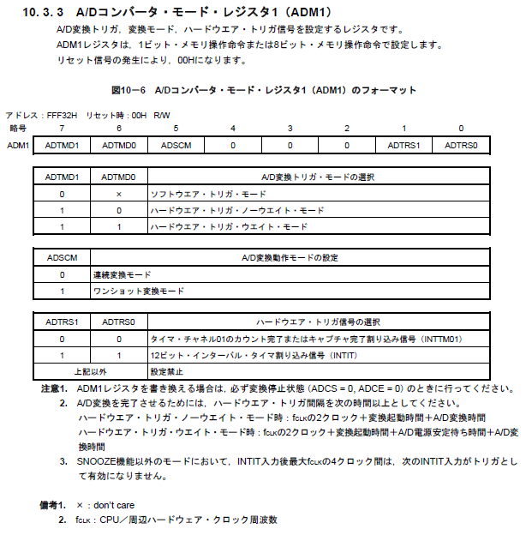
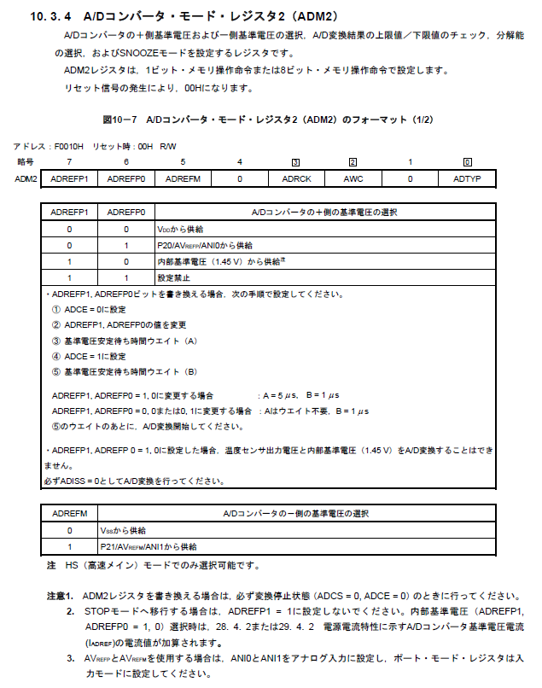
RL78/G12 A/Dコンバータ

◆ADコンバータで使用するレジスタのデータシート資料

 | データシートで見つかったADコンバータで使用するレジスタの資料を
 | ここに添付する。
 | ※「AD入力」シートの内容はこちらの内容を反映している。

